入力注意事項
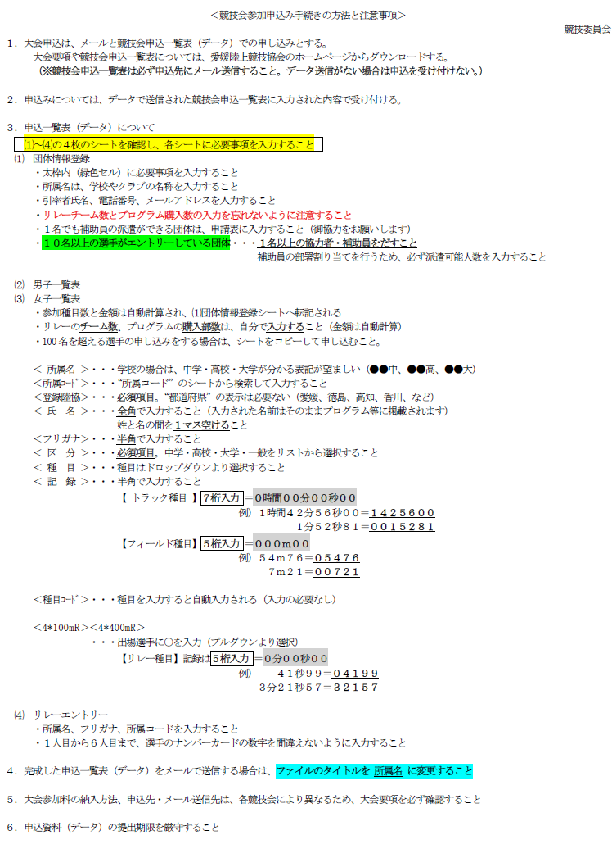

今大会はプログラムの販売はありません

小学(特別支援)・中学・高校・一般

ナンバーは担当者で割り振る
（入力の必要なし）

⑴団体情報登録
 | 団体情報登録 及び 申込状況確認シート
 | ※ 太枠で囲まれた緑色のセルには、必要事項を直接入力してください。
 | 大会名 |  | えひめ県陸上競技ミライ（未来）アスリート交流記録会 | ※ ⑵⑶の男女申込一覧表から自動転記されます
 | 入力日 |  |  |  |  | 種目参加数 |  | 金額
 | 所属名 |  |  | 男 子 | 個人種目 | 0 |  | 0 | 円
○リレーエントリーチーム数は、直接入力すること
 | 引率者 | 氏 名 |  |  | リレー |  | チーム | 0 | 円
 |  | 電 話
 |  | メール |  |  |  | 合計金額 |  | 0 | 円
 | 補助員 | 男子(人) |  | 女 子 | 個人種目 | 0 |  | 0 | 円
 |  | 女子(人) |  |  | リレー |  | チーム | 0 | 円
 | ※１人でも構いませんので補助員協力をお願いします
 |  |  |  |  |  | 合計金額 |  | 0 | 円
審判・運営協力者 |  |  |  |  |  | 参加料合計 |  | 0 | 円
○審判・運営協力者
○補助員申請
エントリーが10名を超える団体は必ず入力すること
【10名以上選手がエントリーする団体は必ず１名以上】
① | 氏 名 |  |  |  |  |  |  |  |  | 有
 | 審判資格 |  |  |  |  |  |  |  |  | 無
 | 連絡先 | 電 話
 |  | メール
② | 氏 名
 | 審判資格
 | 連絡先 | 電 話
 |  | メール
③ | 氏 名
 | 審判資格
 | 連絡先 | 電 話
 |  | メール

⑷リレーエントリー
申込記録は５桁で入力すること（例：45秒21 → ０４５２１）
リレーメンバーシート

 | No | 校名略称 | ﾌﾘｶﾞﾅ | 所属コード | 申込記録 | 1人目 | 2人目 | 3人目 | 4人目 | 5人目 | 6人目
記 入 例 | 1 | 松山東 | ﾏﾂﾔﾏﾋｶﾞｼ | 386008 | 04455 | 松山 一郎 | 松山 二郎 | 松山 三郎 | 松山 四郎 | 松山 五郎 | 松山 六郎
男子 ４×１００ｍＲ
女子 ４×１００ｍＲ

